상품제안서
레드픽 맥세이프15W PD20W 10000mAh 유무선 보조배터리 | 상품코드: F30819

 |  |  |  |  |  |  | 02-412-0044 | www.easy1.co.kr
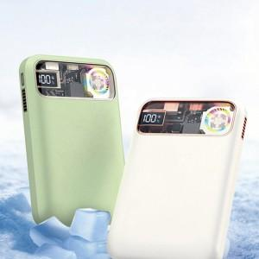

【상세/제작정보】 | 상세보기 참고.

【인쇄/포장옵션】 | 레이저, DTF1곳 / 시판박스

【공급단가】 | 수량 | 30~ | 50~ | 100~ | 300~ | 500~
*VAT별도 | 단가 | 24,480원 | 24,070원 | 23,460원 | 23,050원 | 22,440원

【상품 URL】 | http://www.easy1.co.kr/src/goods_detail.php?gdno=30819

